Лист1 (3)
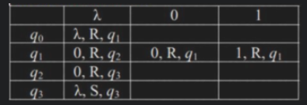
 |  |  | 2028

↓
λ | 1 | 1 | 1 | 1 | 1 | 1 | 0 | 1 | 1 | 0 | 0 | λ | λ | λ

 |  |  |  |  |  |  |  |  |  |  |  |  |  | ↓
λ | 1 | 1 | 1 | 1 | 1 | 1 | 0 | 1 | 1 | 0 | 0 | 0 | 0 | λ

лашин
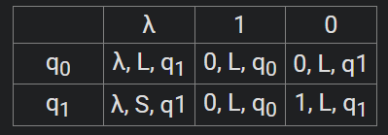
 |  |  |  |  |  | 1000 |  | 100 |  |  | 950
 |  |  |  |  |  | 20 |  | 2 |  |  | 19

 | ↓
λ | 0 | 1 | 0 | 0 | 0 | 0 | 0 | 0 | 0 | 0 | 0 | 0 | 0 | 0 | 0 | 0 | 0 | 0 | 0 | 0 | λ | λ | λ

 |  | ↓ | ↓ | ↓ | ↓ | ↓ | ↓ | ↓ | ↓ | ↓ | ↓ | ↓ | ↓ | ↓ | ↓ | ↓ | ↓ | ↓ | ↓ | ↓
λ | 0 | 0 | 1 | 1 | 1 | 1 | 1 | 1 | 1 | 1 | 1 | 1 | 1 | 1 | 1 | 1 | 1 | 1 | 1 | 1 | 0 | 0 | λ

